상품제안서
마이 텀블러 350ml | 상품코드: S43642

 |  |  |  |  |  |  | 02-713-8555 | www.synergygift.co.kr
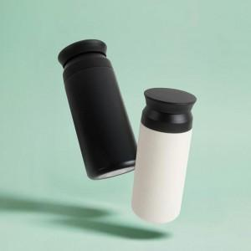 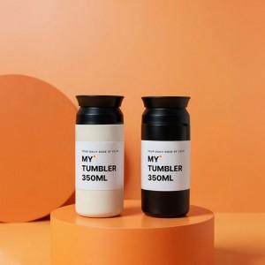 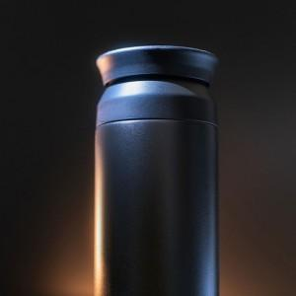

【상세/제작정보】 | <p><span style="font-size: 14pt;">레이저인쇄 (100개 이상 인쇄시 인쇄비 무료)</span>&nbsp;</p>

【인쇄/포장옵션】 | 레이저 / 포장지포장

【공급단가】 | 수량 | 50~ | 100~ | 300~ | 1,000~ | 5,000~
*VAT별도 | 단가 | 4,980원 | 4,790원 | 4,560원 | 4,370원 | 4,220원

【상품 URL】 | https://www.synergygift.co.kr:443/src/goods_detail.php?gdno=43642

